様式３
様式３
同種工事の施工実績
東京科学大学（湯島）８号館南便所等改修機械設備工事

 | 会社名

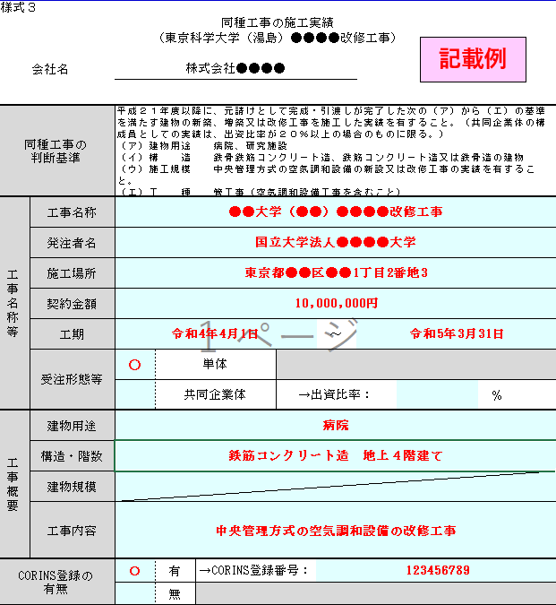
「単体」・「共同企業体」のいずれかに○をすること。また，共同企業体としての実績の場合，出資比率を記載のうえ，「出資比率が分かる資料」を添付すること。
同種工事の 判断基準 |  | 平成２２年度以降に、元請けとして完成・引渡しが完了した次の（ア）（イ）の基準を満たす建物の新築、増築又は改修工事を施工した実績を有すること。（共同企業体の構成員としての実績は、出資比率が２０％以上の場合のものに限る。） （ア）構造 鉄骨鉄筋コンクリート造、鉄筋コンクリート造又は鉄骨造の建物 （イ）工種 管工事（給排水衛生設備を含むこと。）
工事名称等 | 工事名称
 | 発注者名
 | 施工場所
 | 契約金額
 | 工期 |  |  |  |  | ～
 | 受注形態等 |  | 単体
 |  |  | 共同企業体 |  | →出資比率： |  | ％
工事概要 | 建物用途
 | 構造・階数
 | 建物規模
 | 工事内容
「有」・「無」のいずれかに○をすること。また，「有」の場合は，CORINS登録番号を記載のうえ，「CORINSの記載部分の写し」を添付すること。
CORINS登録の 有無 |  |  | 有 | →CORINS登録番号：
 |  |  | 無
注１ 同種工事の施工実績については、平成２２年度以降かつ申請書及び資料の提出期限の日までに工事が完成・引渡しが完了しているものに限り記載すること。また、併せて施工実績として記載した工事に係る契約書（一般財団法人日本建設情報総合センターの「工事実績情報サービス（CORINS）」に竣工登録されている場合は、CORINSの記載部分の写し）及び記載した工事の内容が判断できる平面図等の資料の写しを提出すること。

様式４
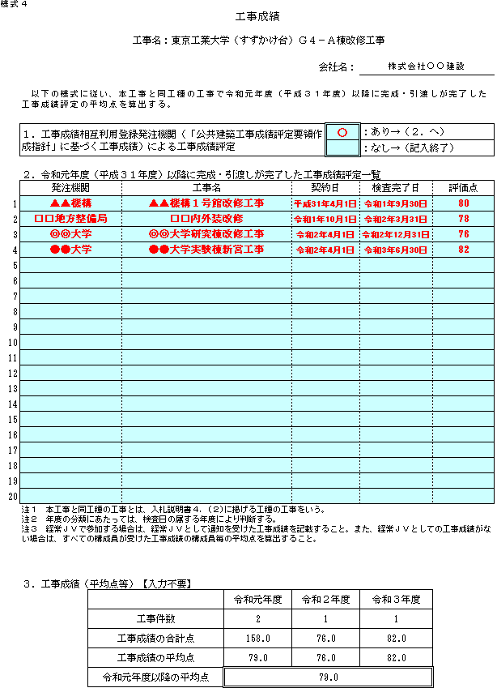
記載例
様式４
 |  |  |  |  | 工事成績

工事名： |  | 東京科学大学（湯島）８号館南便所等改修機械設備工事

 |  |  |  |  |  |  |  | 会社名：

 | 以下の様式に従い、本工事と同工種の工事で令和５年度以降に完成・引渡しが完了した工事成績評定の平均点を算出する。

 | １．工事成績相互利用登録発注機関（「公共建築工事成績評定要領作成指針」に基づく工事成績）による工事成績評定 |  |  |  |  |  |  |  | ：あり→（２．へ）
 |  |  |  |  |  |  |  |  | ：なし→（記入終了）

 | ２．令和５年度以降に完成・引渡しが完了した工事成績評定一覧
 | 発注機関 |  |  | 工事名 |  |  | 契約日 |  | 検査完了日 | 評価点
1
2
検査完了日の欄に，対象期間外（R3.3.31以前又はR6.4.1以降）の日付を入力するとエラー表示となりますので，ご注意ください。
3
4
5
6
7
8
9
10
11
12
13
14
15
16
17
18
19
平均点等は自動計算されます。
20
 | 注１ 本工事と同工種の工事とは、入札説明書４．(２)に掲げる工種の工事をいう。 注２ 年度の分類にあたっては、検査日の属する年度により判断する。 注３ 経常ＪＶで参加する場合は、経常ＪＶとして通知を受けた工事成績を記載すること。また、経常ＪＶとしての工事成績がない場合は、すべての構成員が受けた工事成績の構成員毎の平均点を算出すること。

 | ３．工事成績（平均点等）【入力不要】
 |  |  |  |  |  | 令和５年度 | 令和６年度 |  | 令和７年度
 |  |  | 工事件数 |  |  | 0 | 0 |  | 0
 |  |  | 工事成績の合計点 |  |  | 0.0 | 0.0 |  | 0.0
 |  |  | 工事成績の平均点 |  |  | 0.0 | 0.0 |  | 0.0
 |  |  | 令和５年度以降の平均点 |  |  | 0.0

様式５
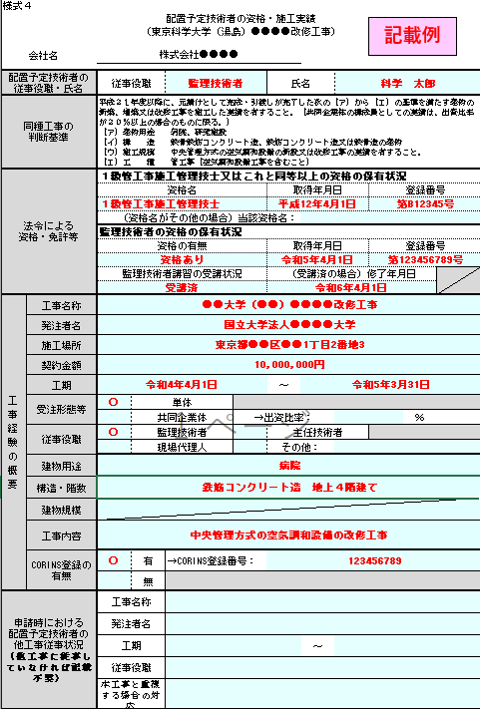
様式５
配置予定技術者の資格・施工実績
東京科学大学（湯島）８号館南便所等改修機械設備工事

 | 会社名

該当の資格を選択すること。（複数の資格を有する場合は，一つのみ記載すればよい。）
配置予定技術者の 従事役職・氏名 |  | 従事役職 |  |  |  | 氏名
同種工事の 判断基準 |  | 平成２２年度以降に、元請けとして完成・引渡しが完了した次の（ア）（イ）の基準を満たす建物の新築、増築又は改修工事を施工した実績を有すること。（共同企業体の構成員としての実績は、出資比率が２０％以上の場合のものに限る。） （ア）構造 鉄骨鉄筋コンクリート造、鉄筋コンクリート造又は鉄骨造の建物 （イ）工種 管工事（給排水衛生設備を含むこと。）
法令による 資格・免許等 |  | ２級管工事施工管理技士又はこれと同等以上の資格の保有状況
 |  | 資格名 |  |  |  | 取得年月日 |  | 登録番号

 |  | （資格名がその他の場合）当該資格名：
 |  | 監理技術者の資格の保有状況 |  |  |  |  |  |  |  | 甲種４類消防設備士
 |  | 資格の有無 |  |  |  | 取得年月日 |  | 登録番号

 |  | 監理技術者講習の受講状況 |  |  |  | （受講済の場合）修了年月日

複数の役割を担った場合はすべてに○を付すこと。
工事経験の概要 | 工事名称
 | 発注者名
 | 施工場所
 | 契約金額
 | 工期 |  |  |  |  | ～
 | 受注形態等 |  | 単体
 |  |  | 共同企業体 |  | →出資比率： |  |  |  | ％
 | 従事役職 |  | 監理技術者 |  |  | 主任技術者
 |  |  | 現場代理人 |  |  | その他：
 | 建物用途
 | 構造・階数
 | 建物規模
 | 工事内容
 | CORINS登録の 有無 |  | 有 | →CORINS登録番号：
 |  |  | 無
 | 工事成績 （※） | 評定点 |  |  | ※工事成績相互利用登録発注機関が発注した「公共工事成績評定要領作成指針」に基づく工事成績で、かつ、令和３年度以降に完成した工事について、主任（監理）技術者又は現場代理人として従事した場合に限り、記載すること。
 |  | 完成年度
申請時における 配置予定技術者の 他工事従事状況 （他工事に従事していなければ記載不要） |  | 工事名称
 |  | 発注者名
 |  | 工期 |  |  |  |  | ～
 |  | 従事役職
 |  | 本工事と重複する場合の対応
注１ 法令による資格・免許については、それを有することが確認できる免許等の写しを添付すること。 注２ 企業との直接的かつ恒常的な雇用関係の有無を確認できる、健康保険被保険者証等の写しを添付すること。ただし、「記号」「番号」「保険者番号」はマスキングすること。 注３ 配置予定技術者の同種工事の経験については、平成２２年度以降かつ申請書及び資料の提出期限の日までに工事が完成・引渡しが完了しているものに限り記載すること。また、併せて工事の施工経験として記載した工事に係る契約書及び当該技術者が従事したことを判断できる資料（一般財団法人日本建築情報総合センターの「工事実績情報サービス（CORINS）」に竣工登録されている場合は、CORINSの記載部分の写し）及び記載した工事の内容が判断できる平面図等の資料の写しを提出すること。 注４ 申請時における他工事の従事状況は、従事しているすべての工事について、本工事を落札した場合の技術者の配置予定等を記入すること。 注５ 複数の監理技術者等の候補者がいる場合には、このシートをコピーしてすべての候補者の情報を記載すること。

